SQLServerのOPEN Pluginの適用方法
SQLServerのOPEN Pluginの適用方法
1 | 以下のファイルを任煮のフォルダに配置する。
 | EzSQLServerTool.zip

2 | サクラエディタの設定の共通設定を押下して、プラグインタブをアクティブにする。

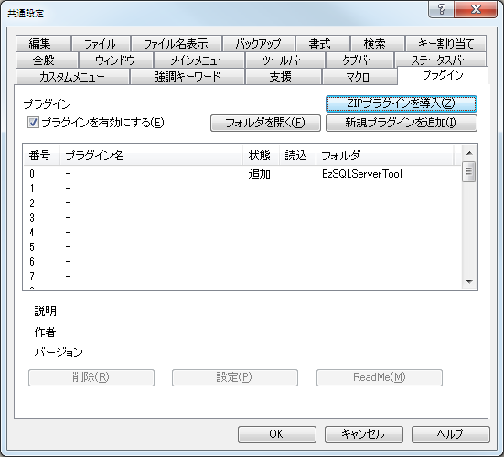
 |  |  |  | ① | 「プラグインを有効にする」をチェックする。
 |  |  |  | ② | 「ZIPプラグインを導入」ボタンを押下して、EZSQLServerTool.zipを指定する。
 |  |  |  | ③ | 正常に読み込まれると、状態が追加になる。
②
①
 |  |  |  | 再起動すると、次回からプラグインが有効になる。

③

3 | メニューバーのツール → Ez SQLServer Toolに、各種機能が追加されている。

 | DB接続 | ＞ | DB接続設定を行う。
 | 定義へ移動 | ＞ | 上記のDB接続先に対して、現在カーソルにあるストアド・ファンクション名からソースを取得してエディタに表示する。

4 | DB接続機能
 | ”定義へ移動”機能が実行される際の、DB接続先を設定する機能。情報を入力して、接続ボタンを押下すると、直近の接続情報が"定義へ移動"機能で利用される。
 | 入力した情報は保存されるので、再起動後も最後に入力された情報が有効になっている。

 |  |  |  |  | ★履歴機能を使うと、便利
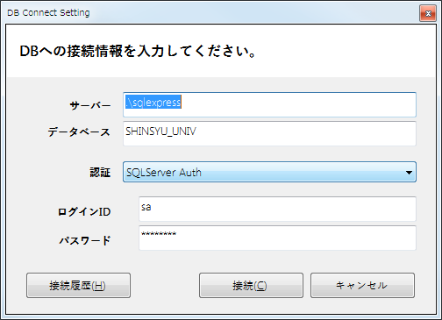
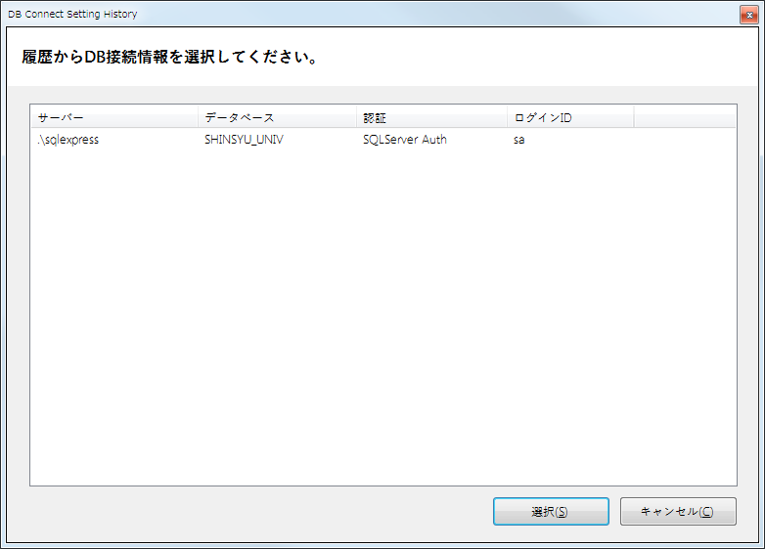

5 | 定義へ移動
 | 開きたいストアドや関数などに対して、カーソルを合わせた上で、”メニューバーのツール→Ex SQLServer Tool→定義へ移動”を押下すると、参照したいファイルが開かれる。
 | 開きたいストアドや関数名にカーソルを合わせた場合は、単語選択が実施され定義へ移動が試みられる。明示的に選択状態にした場合は、選択したテキストで定義へ移動が試みられる。
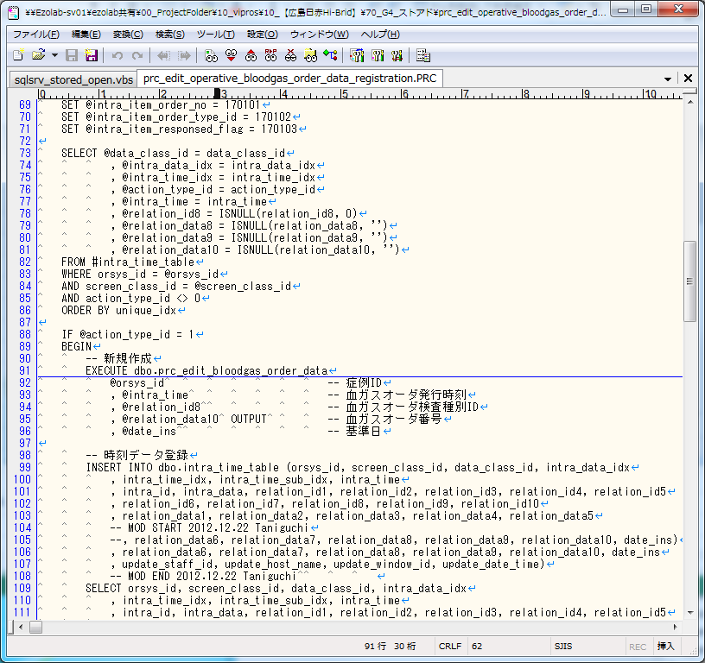

6 | 各機能をメニューから実行するのは手間がかかるので、以下のようにキー割り当てしておくと便利。

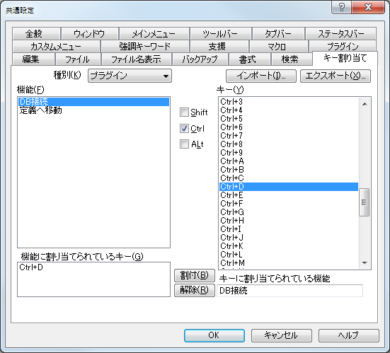
 |  |  |  | ① | 種別のプラグインを指定する。
 |  |  |  | ② | 機能のDB接続を指定する。
 |  |  |  | ③ | ショートカットキーを指定。（お好みでよいが、キーに割り当てられている機能が”未割付”となっているものがよい）
①
 |  |  |  | ④ | 割付ボタンを押下する。
②
③

④

